Sheet1
frame
In film
LINE | Layer | Defect | 型態 | 異常時處理方法 |  | 標準化 | 處理人員 | 附註
 |  |  |  | 成因 | 解決方法
CNVR01/02 | BM Lxxx / Kxxx / Vxxx | Start Edge or in film Thinner | 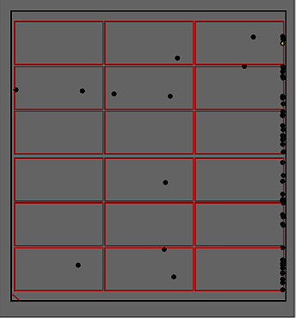 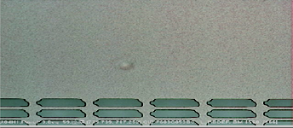 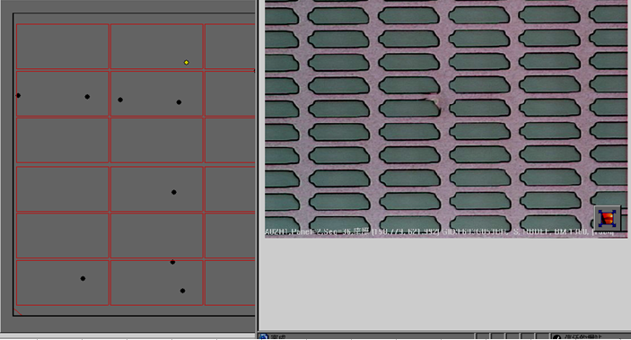 | 1,疑似光阻凝結物,受VCD製程中,slow valve open(Time mode) to Main valve open(Pressure mode),短時間壓力變化過快致疑結物拔取,致表面變薄(Thinner) 2,與EBR可能造成之側別實際Defect map不相同。 3,可參考System Report\品質異常處理手順\00_Defect\00_BM\ 非片片有.位於玻璃長邊不固定位置邊框漏光.xls | 1,Review defect map type first。 2,如為膜內發亮型態(BM-K1/2/3) : 可先做長排泡(FC Clean(1 time)+Initial Vent(3~5 times)+Filter Vent(1 time)),下10片連續AOI確認。 3,如為左列型態:修正VCD 參數 Defect type轉換如下所示(可能會被誤判成SUB/Particle..) 4,因型態改變,可暫解,但為何只有start 端或邊框上才會發生及現BM01/02 回復原始參數(未反應Thinner),真正原因仍待後續討論。 | VCD Recipe : T1/T2/T3/T4/P5/T6 修正至 T1:10~20 T2:7 T3:7 T4:7 P5:150 T6:10~20 PRCN Tact time須重新配合修正real tact time | 志龍/建謀/適菖 | 待續..

